Sheet1
姓名 | 性别 | 是否本校 | 最大监考段数 | 不监考科目 | 历次监考时长 | 学科
郑锦燕 |  |  | 4 | 1 |  | 语文 | 高一备长
郑雨竹 |  |  | 4 | 2 | 100 | 语文 | 班主任
卢海岚 |  |  | 4 | 3 |  | 语文
黄子恩 |  |  | 5 | 4 |  | 语文
王普庚 |  |  | 4 | 5 | 100 | 语文 | 安排少点
刘小欧 |  |  | 4 | 6 |  | 语文
李卓莹 |  |  | 4 | 7 | 100 | 语文 | 班主任
王永芳 |  |  | 4 | 8 | 100 | 语文 | 班主任
何淑龙 |  |  | 4 | 9 | 100 | 数学 | 安排少点
叶东芳 |  |  | 5 | 10 | 100 | 数学 | 班主任
杨玲 |  |  | 4 | 11 |  | 数学
陈柳琼 |  |  | 4 |  |  | 数学
张帆 |  |  | 4 |  |  | 数学
曹民益 |  |  | 4 | 1 | 100 | 数学 | 安排少点
王明巧 |  |  | 3 |  |  | 数学 | 产假
刘苗 |  |  | 5 |  | 100 | 数学 | 班主任
胡俊春 |  |  | 2 | 2 | 400 | 数学 | 行政
陈雪花 |  |  | 4 |  |  | 英语 | 高一备长
曾玫 |  |  | 4 |  | 100 | 英语 | 班主任
朱嘉鹏 |  |  | 4 |  | 100 | 英语 | 班主任
胡舒婷 |  |  | 4 | 3 | 100 | 英语 | 班主任
何靖怡 |  |  | 3 |  |  | 英语 | 产假
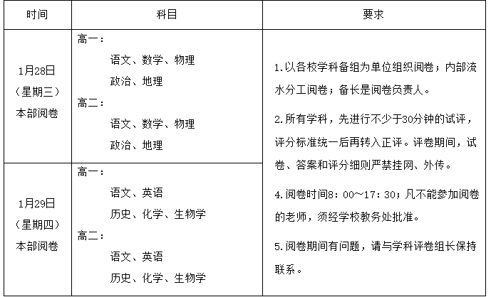
李敏婷 |  |  | 4 |  |  | 英语
李朝 |  |  | 4 |  |  | 英语
刘人华 |  |  | 3 |  |  | 物理 | 请假
陈正 |  |  | 4 |  |  | 物理
傅嵘年 |  |  | 4 | 4 |  | 物理
萧可丹 |  |  | 4 |  | 100 | 物理 | 班主任
宋月 |  |  | 4 |  | 100 | 物理 | 班主任
黄文锋 |  |  | 4 |  |  | 物理
周健 |  |  | 4 |  |  | 化学 | 高一备长
李琼 |  |  | 4 |  | 100 | 化学 | 班主任
李文禧 |  |  | 4 |  | 100 | 化学 | 班主任
林珊 |  |  | 4 | 5 |  | 化学
何红梅 |  |  | 4 |  |  | 生物学 | 高一备长
张筱瑶 |  |  | 4 |  | 100 | 生物学 | 班主任
陈名清 |  |  | 4 |  |  | 生物学
黄云开 |  |  | 4 |  | 100 | 生物学 | 班主任
贺洵 |  |  | 4 | 6 | 100 | 思想政治 | 安排少点
徐浩茜 |  |  | 4 |  |  | 思想政治
康丽娟 |  |  | 4 |  |  | 思想政治
周伟英 |  |  | 4 |  | 100 | 历史 | 安排少点
詹海颖 |  |  | 4 |  |  | 历史
何楚莹 |  |  | 4 |  | 100 | 历史 | 班主任
温海霞 |  |  | 4 |  |  | 地理 | 地理
熊谦 |  |  | 4 | 7 |  | 地理 | 地理
王雪怡 |  |  | 4 |  | 100 | 地理 | 班主任、地理
吴炳泉 |  |  | 4 |  |  | 体育与健康 | 科组长
唐曲 |  |  | 4 |  |  | 体育与健康
陈永强 |  |  | 2 |  | 200 | 体育与健康 | 行政
陈文霞 |  |  | 4 | 8 |  | 信息技术（技术） | 高一备长
谢小明 |  |  | 2 |  | 200 | 信息技术（技术） | 行政
匡小梅 |  |  | 4 | 9 |  | 信息技术（技术）
范雅妮 |  |  | 4 |  |  | 音乐（艺术） | 科组长
缪新民 |  |  | 4 | 10 |  | 美术（艺术）
蒋蔼瑜 |  |  | 2 |  | 200 | 心理（其他） | 行政
赵珏娴 |  |  | 4 |  |  | 心理（其他）
刘嘉宜 |  |  | 4 |  |  | 英语（外语）
梁淑媚 |  |  | 4 | 11 |  | 物理 | 高一备长

